タイトル仕様
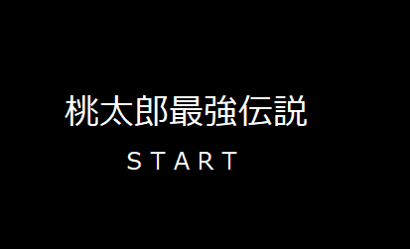

 | タイトル名、中央表示 文字：黒、背景：イラスト 文字は、最初から表示 画面 横386mm ×縦290mm

文字は、イラスト表示

 |  |  | Enterでスタート 画面切り替え
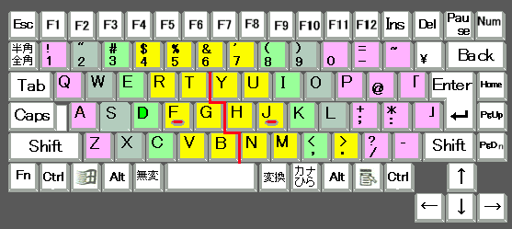

 |  | ここ重要！！ ゲームオーバーも同様

ゲーム導入仕様

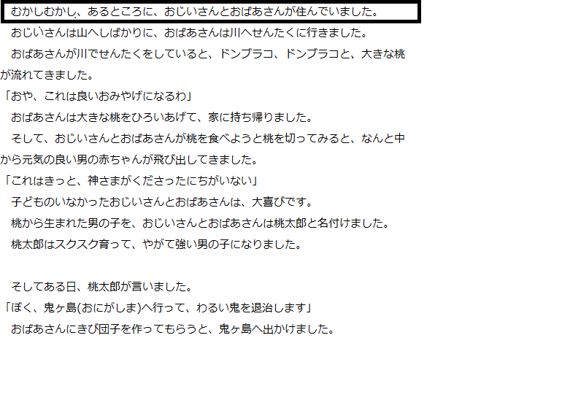

画面切り替えの後 文字は、一列ずつ 表示 386mm × 290mm Enterを押すと次の列

 | 背景は、黒

 |  |  | 画面切り替え

 |  | その後、鬼ヶ島のステージのスタート時点画面に変わり ↓↓ ゲームスタート

ゲームオーバー仕様
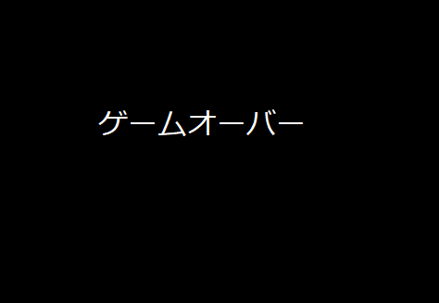

ゲームオーバーの文字も真ん中表示で、背景画像は、黒か赤で桃太郎や鬼の画像を表示させてもよき
文字の色は
白か赤が見やすいと思う。
プレイ終了した時に表示
逆に、ゲームクリアは、鬼退治をした
画面にＧＡＭＥＣＬＥＡＲって入れてほしい
画面 386mm × 290mm

